Planilha1
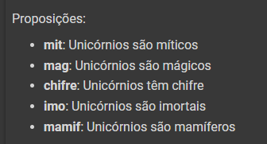
mit | mag | chifre | imo | mamif | mit -> imo S1 | ¬mit | ¬imo | mamif ∧ ¬imo | S2 | imo ∨ mamif | S3 | S4 | UNICORNIO
T | T | T | T | T | T | F | F | F | T | T | T | T | T
T | T | T | T | F | T | F | F | F | T | T | T | T | T
T | T | T | F | T | F | F | T | T | T | T | T | T | F
T | T | T | F | F | F | F | T | F | T | F | T | T | F
T | T | F | T | T | T | F | F | F | T | T | F | T | F
T | T | F | T | F | T | F | F | F | T | T | F | T | F
T | T | F | F | T | F | F | T | T | T | T | F | T | F
T | T | F | F | F | F | F | T | F | T | F | T | T | F
T | F | T | T | T | T | F | F | F | T | T | T | F | F
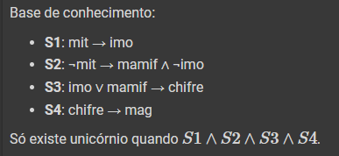
T | F | T | T | F | T | F | F | F | T | T | T | F | F
T | F | T | F | T | F | F | T | T | T | T | T | F | F
T | F | T | F | F | F | F | T | F | T | F | T | F | F
T | F | F | T | T | T | F | F | F | T | T | F | T | F
T | F | F | T | F | T | F | F | F | T | T | F | T | F
T | F | F | F | T | F | F | T | T | T | T | F | T | F
T | T | F | F | F | F | F | T | F | T | F | T | T | F
F | T | T | T | T | F | T | F | F | F | T | T | T | F
F | T | T | T | F | F | T | F | F | F | T | T | T | F
F | T | T | F | T | T | T | T | T | T | T | T | T | T
F | T | T | F | F | T | T | T | F | F | F | T | T | F
F | T | F | T | T | F | T | F | F | F | T | F | T | F
F | T | F | T | F | F | T | F | F | F | T | F | T | F
F | T | F | F | T | T | T | T | T | T | T | F | T | F
F | F | F | F | F | T | T | T | F | F | F | T | T | F
F | F | T | T | T | F | T | F | F | F | T | T | F | F
F | F | T | T | F | F | T | F | F | F | T | T | F | F
F | F | T | F | T | T | T | T | T | T | T | T | F | F
F | F | T | F | F | T | T | T | F | F | F | T | F | F
F | F | F | T | T | F | T | F | F | F | T | F | T | F
F | F | F | T | F | F | T | F | F | F | T | F | T | F
F | F | F | F | T | T | T | T | T | T | T | F | T | F
F | F | F | F | F | T | T | T | F | F | F | T | T | F

